fig.8-6
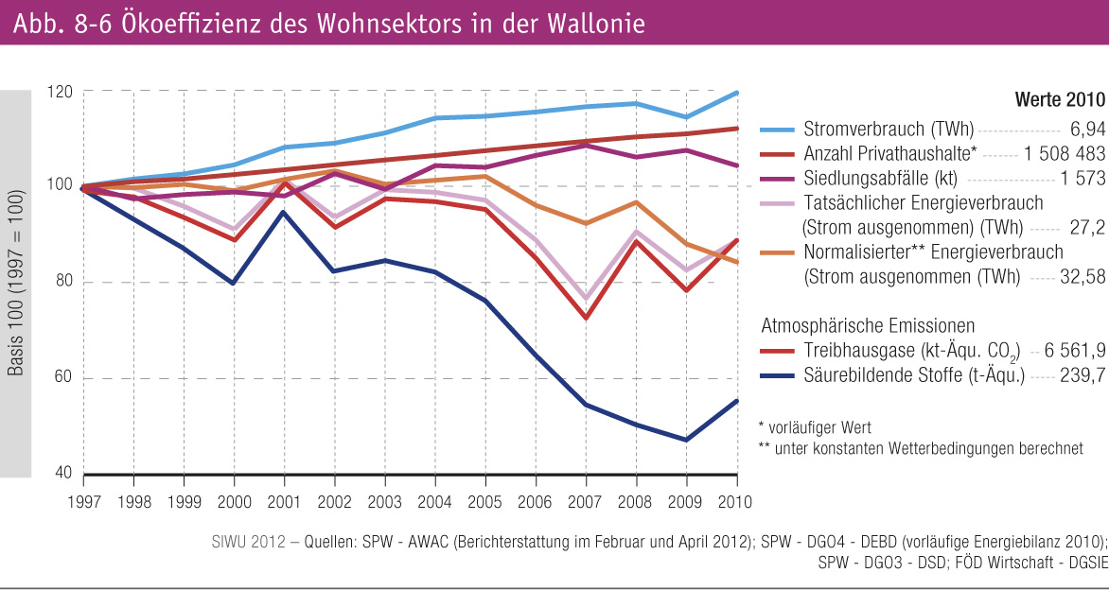
Fig 8-6 : | Ökoeffizienz des Wohnsektors in der Wallonie

